ZiarnoWYKRESY
Średnie ceny zakupu pszenicy konsumpcyjnej i kukurydzy w przedsiębiorstwach dokonujących zakupu zbóż w układzie tygodniowym

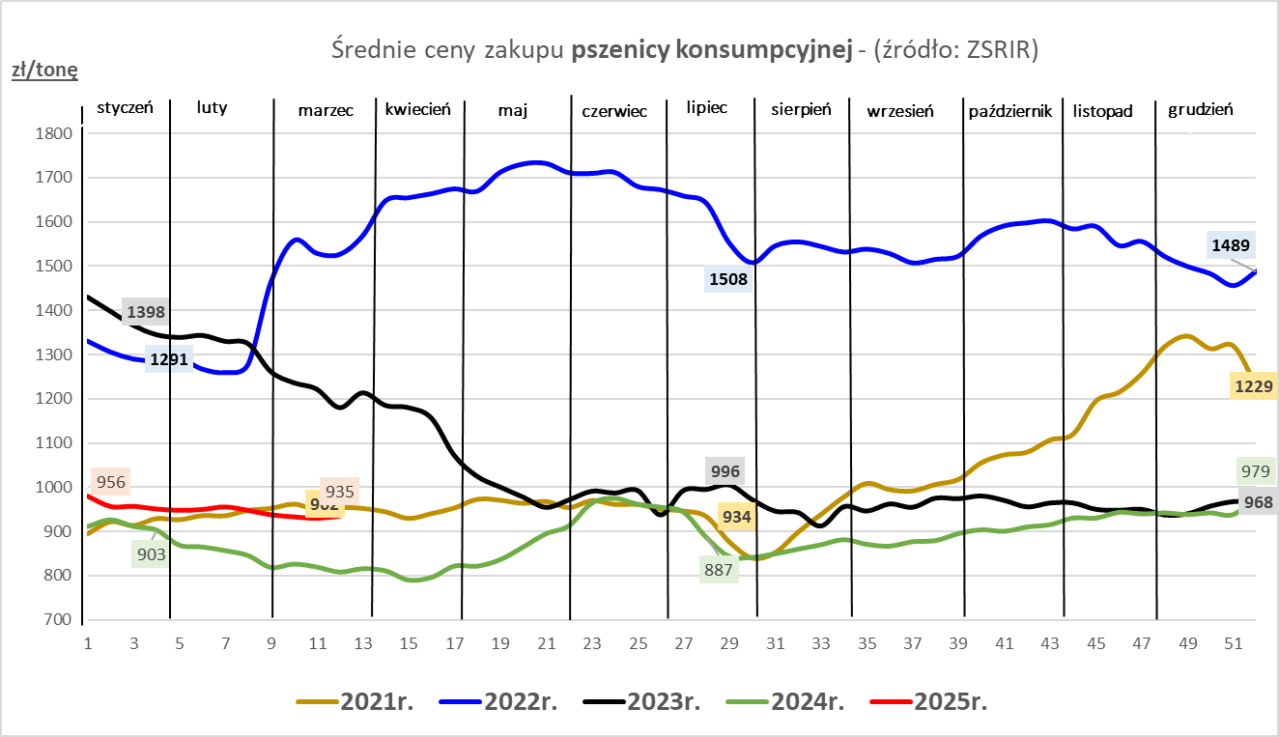
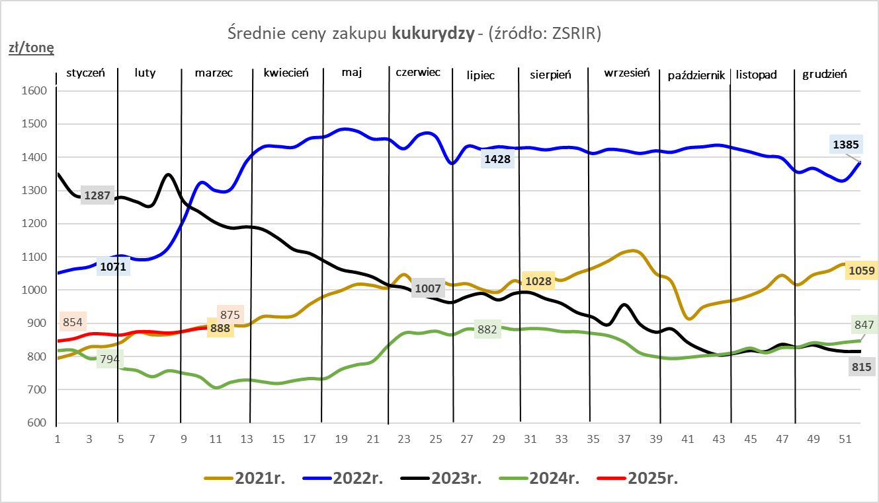

ZiarnoPL_UE_MATIF
Porównanie średnich cen pszenicy konsumpcyjnej i kukurydzy na giełdzie w Paryżu oraz w Polsce i UE
Ceny zbóż w poszczególnych krajach UE dostępne są na stronie | https://agriculture.ec.europa.eu/data-and-analysis/markets/overviews/market-observatories/crops/cereals-statistics_en
W związku z aktualizacją bazy danych KE (nawet do kilku tygodni wstecz) wyliczona średnia cena UE dla poszczególnych zbóż może ulegać zmianie

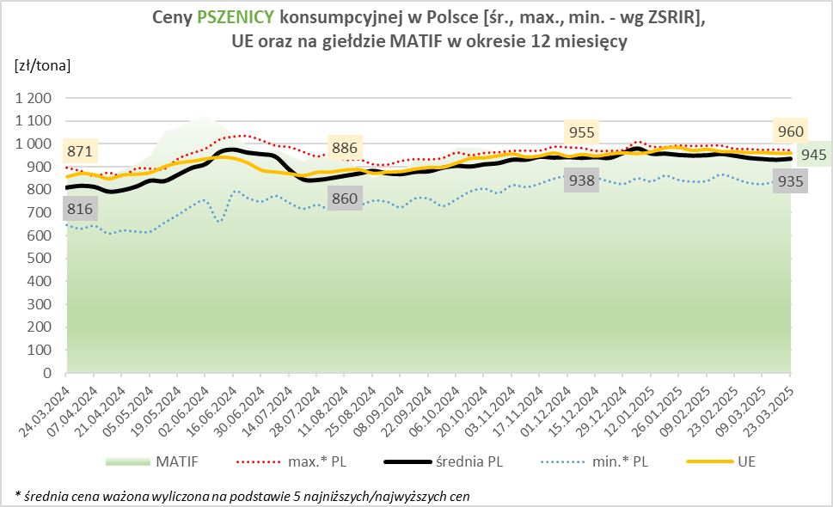
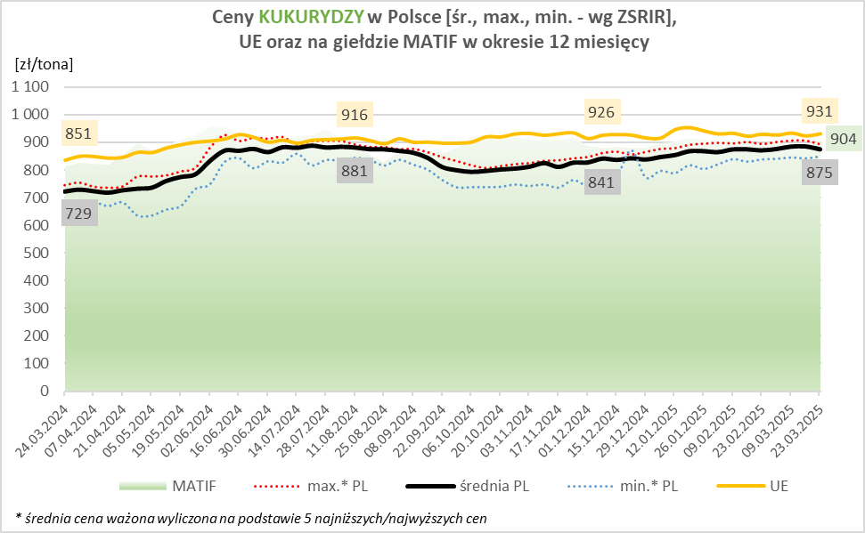

MąkaSPRZED
Średnie ceny sprzedaży mąk w przedsiębiorstwach prowadzących przemiał ziarna zbóż
w okresie: | 17 - 23.03.2025r.

 |  | POLSKA |  |  |  |  | MAKROREGION
 |  |  |  |  |  |  | Centralno-Wschodni |  |  | Południowy |  |  | Północno-Zachodni
MĄKA | TYP MĄKI | Cena [zł/tona] |  | Zmiana | Strukt. obrot. [%] |  | Cena [zł/tona] |  | Zmiana | Cena [zł/tona] |  | Zmiana | Cena [zł/tona] |  | Zmiana
 |  | 2025-03-23 | 2025-03-16 | ceny [%] | 2025-03-23 | 2025-03-16 | 2025-03-23 | 2025-03-16 | ceny [%] | 2025-03-23 | 2025-03-16 | ceny [%] | 2025-03-23 | 2025-03-16 | ceny [%]
PSZENNA detaliczna (1kg) wg rodzaju:
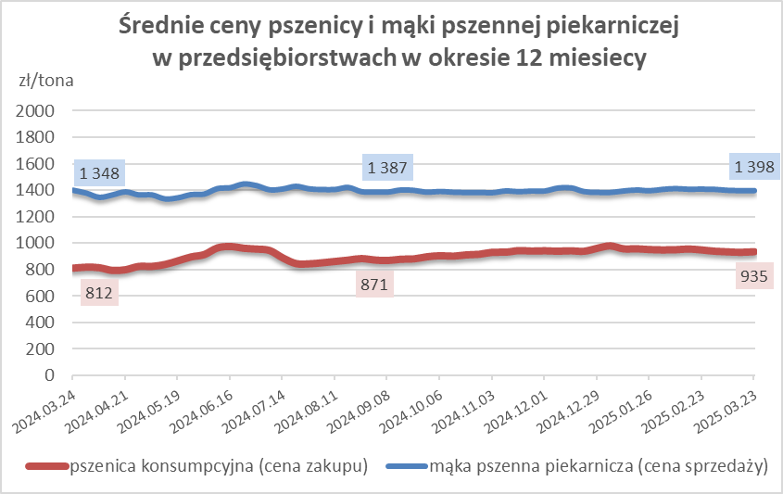
tortowa | 450 | 1,770 | 1,735 | 2.0 | 68.8 | 65.7 | 1,819 | 1,811 | 0.4 | 1,750 | 1,671 | 4.8 | 1,752 | 1,775 | -1.3
wrocławska | 500 | 2,481 | 2,216 | 12.0 | 12.5 | 14.2 | 2,171 | 2,128 | 2.0 | nld | nld | * | 1,837 | 1,808 | 1.6
poznańska | 500 | 2,738 | 2,621 | 4.5 | 4.4 | 3.2 | nld | 2,629 | * | 2,936 | 2,808 | 4.6 | nld | 1,711 | *
krupczatka | 450/500 | 2,289 | 2,524 | -9.3 | 1.3 | 0.7 | 2,213 | 2,320 | -4.6 | nld | nld | * | nld | nld | *
luksusowa | 550 | 3,146 | 3,004 | 4.7 | 12.9 | 16.1 | 3,606 | 3,710 | -2.8 | nld | nld | * | 1,747 | 1,828 | -4.4
 | Ogółem | - | - | - | 100.0 | 100.0 | - | - | - | - | - | - | - | - | -
PSZENNA | 450 | 2,278 | 2,212 | 3.0 | 7.5 | 5.6 | 1920 | 1907 | 0.7 | 2496 | 2414 | 3.4 | 1761 | 1748 | 0.7
detaliczna | 500 | 2,538 | 2,310 | 9.9 | 2.9 | 2.0 | 2442 | 2266 | 7.8 | 2818 | 2871 | -1.8 | 1965 | 1842 | 6.7
(paczkowana 1kg) | 550 | 3,151 | 3,011 | 4.6 | 0.9 | 0.8 | 3606 | 3710 | -2.8 | 2367 | nld | * | 1896 | 1843 | 2.9
 | 650 | 1,512 | 1,468 | 3.0 | 0.7 | 0.7 | -- | nld | -- | 1504 | 1465 | 2.7 | 1550 | nld | *
 | Ogółem | - | - | - | 11.9 | 9.1 | -- | -- | -- | -- | -- | -- | -- | -- | --
PSZENNA | 450 | 1,697 | 1,620 | 4.8 | 1.8 | 1.4 | 1549 | 1542 | 0.4 | 1856 | 1739 | 6.7 | 1399 | 1432 | -2.3
piekarnicza | 500 | 1,515 | 1,495 | 1.3 | 9.2 | 10.5 | 1598 | 1544 | 3.5 | 1494 | 1484 | 0.7 | 1437 | 1454 | -1.2
(w workach) | 550 | 1,479 | 1,569 | -5.7 | 3.6 | 3.9 | 1608 | 1890 | -14.9 | 1445 | 1458 | -0.9 | 1407 | 1432 | -1.8
 | 650 | 1,420 | 1,415 | 0.3 | 1.6 | 1.5 | 1404 | 1358 | 3.4 | 1428 | 1445 | -1.2 | 1391 | 1348 | 3.2
 | 750 | 1,387 | 1,376 | 0.8 | 6.3 | 6.5 | 1384 | 1397 | -0.9 | 1436 | 1414 | 1.5 | 1311 | 1306 | 0.4
 | 850 | 1,460 | 1,527 | -4.4 | 0.2 | 0.2 | nld | nld | * | -- | nld | -- | nld | nld | *
 | Ogółem | - | - | - | 22.8 | 24.1 | - | - | - | - | - | - | - | - | -
PSZENNA | 450 | 1,368 | 1,367 | 0.1 | 2.2 | 3.1 | 1332 | 1340 | -0.6 | 1368 | 1366 | 0.2 | nld | nld | *
piekarnicza | 500 | 1,371 | 1,368 | 0.3 | 13.2 | 12.4 | 1331 | 1332 | -0.1 | 1430 | 1432 | -0.1 | 1347 | 1385 | -2.8
(luzem) | 550 | 1,418 | 1,418 | 0.0 | 22.1 | 22.4 | 1290 | 1330 | -3.1 | 1439 | 1433 | 0.5 | 1433 | 1426 | 0.5
 | 650 | 1,348 | 1,333 | 1.1 | 9.4 | 9.2 | 1299 | 1292 | 0.5 | 1407 | 1367 | 2.9 | 1290 | 1315 | -1.8
 | 750 | 1,269 | 1,278 | -0.7 | 10.4 | 10.6 | 1267 | 1287 | -1.6 | 1273 | 1274 | -0.1 | 1263 | 1277 | -1.0
 | 850 | 1,216 | 1,222 | -0.6 | 0.7 | 0.6 | 1223 | 1233 | -0.8 | nld | nld | * | -- | -- | --
 | Ogółem | - | - | - | 57.9 | 58.2 | - | - | - | - | - | - | - | - | -
ŻYTNIA | 580 | 1,272 | 1,284 | -0.9 | 0.2 | 0.2 | 1212 | 1232 | -1.7 | 1367 | 1384 | -1.2 | 1283 | 1302 | -1.4
piekarnicza | 720 | 1,258 | 1,291 | -2.6 | 2.5 | 2.6 | 1271 | 1291 | -1.5 | 1289 | 1304 | -1.1 | 1224 | 1284 | -4.6
(w workach) | 2000 | 1,282 | 1,234 | 3.9 | 0.2 | 0.4 | 1260 | 1145 | 10.1 | nld | nld | * | 1386 | 1323 | 4.8
 | Ogółem | - | - | - | 2.9 | 3.2 | - | - | - | - | - | - | - | - | -
ŻYTNIA | 580 | nld | 1,128 | * | 0.2 | 0.2 | -- | nld | -- | nld | nld | * | nld | nld | *
piekarnicza | 720 | 1,079 | 1,083 | -0.3 | 4.1 | 5.0 | 1056 | 1066 | -1.0 | 1138 | 1117 | 1.9 | 1101 | 1091 | 1.0
(luzem) | 2000 | 1,054 | nld | * | 0.2 | 0.2 | 1054 | nld | * | -- | -- | -- | -- | -- | --
 | Ogółem | - | - | - | 4.4 | 5.4 | - | - | - | - | - | - | - | - | -
 |  |  |  | Ogółem | 100.0 | 100.0

MąkaZAK
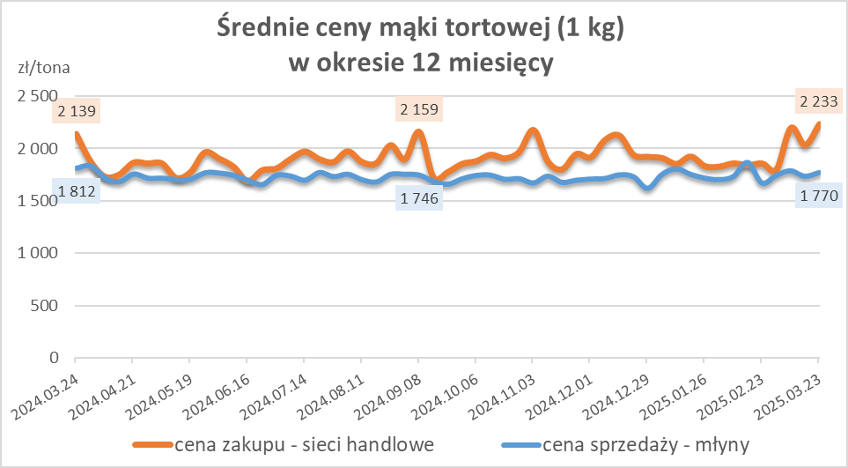
Średnie ceny zakupu mąki pszennej (ważniejszych rodzajów) płacone przez podmioty handlu detalicznego
w okresie: | 17 - 23.03.2025r.

Towar |  | POLSKA
 |  | Cena [zł/tona] |  | Zmiana
 |  | 2025-03-23 | 2025-03-16 | ceny [%]
PSZENNA detaliczna (1kg) wg rodzaju | Tortowa 450 | 2,233 | 2,033 | 9.9
 | Luksusowa 550 | 1,690 | 1,616 | 4.6
 | Wrocławska 500 | 3,015 | 2,762 | 9.2

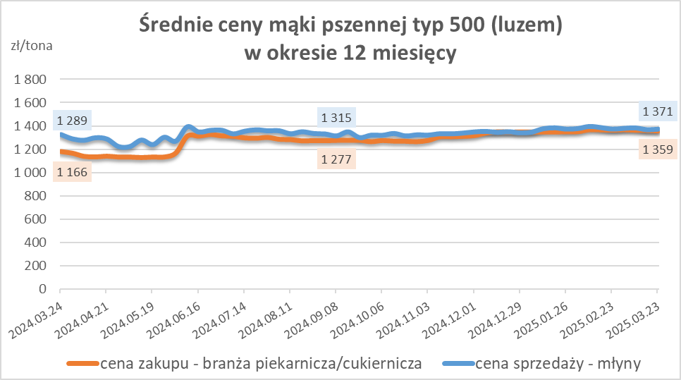
Średnie ceny zakupu mąki (ważniejszych rodzajów) płacone przez podmioty branży piekarsko-cukierniczej
w okresie: | 17 - 23.03.2025r.

Towar | Typ | POLSKA
 |  | Cena [zł/tona] |  | Zmiana
 |  | 2025-03-23 | 2025-03-16 | ceny [%]
Pszenna luzem | 500 | 1,359 | 1,364 | -0.4
 | 750 | 1,269 | 1,253 | 1.3
Żytnia luzem | 720 | 1,050 | 1,038 | 1.2
Pszenna w workach | 500 | nld | nld | *
 | 750 | -- | 1,433 | --
Żytnia w workach | 720 | 1,077 | 1,296 | -16.9

HZ wykresy
